8、活动费用计划与实际对比分析表
活动费用计划与实际对比分析表（通用版）
说明：此图表主要用于对比分析活动费用计划与实际支出情况，具体包括各项费用计划与实际差异情况、各项费用占比情况。此图标适合各类活动。（所列费用项目仅供参考，表格中含自动计算公式，颜色标注部分无需录入数据）
 | 计划 | 实际 | 差异率
场地租金 | 5000 | 4500 | -0.1
宴会/用餐 | 2000 | 3000 | 0.5
现场设计及布置 | 5000 | 7000 | 0.4
会议资料及用品 | 2000 | 1500 | -0.25
设备器材租赁 | 10000 | 8000 | -0.2
会议礼品 | 1000 | 2000 | 1
影视录音速记翻译 | 2000 | 1500 | -0.25
会议用食品、点心 | 3000 | 2000 | -0.33333333333
嘉宾费用 | 8000 | 5000 | -0.375
媒体费用 | 5000 | 5000 | 0
住宿费用 | 3000 | 2000 | -0.33333333333
交通费用 | 2000 | 2000 | 0
办公费用 | 2000 | 1000 | -0.5
其它成本 | 1 | 1.2 | 0.2
计划与实际 | 场地租金 | 宴会/用餐 | 现场设计及布置 | 会议资料及用品 | 设备器材租赁 | 会议礼品 | 影视录音速记翻译 | 会议用食品、点心 | 嘉宾费用 | 媒体费用 | 住宿费用 | 交通费用 | 办公费用 | 合计 （万元）
计划 | 5000 | 2000 | 5000 | 2000 | 10000 | 1000 | 2000 | 3000 | 8000 | 5000 | 3000 | 2000 | 2000 | 50001
占比 | 10.00% | 4.00% | 10.00% | 4.00% | 20.00% | 2.00% | 4.00% | 6.00% | 16.00% | 10.00% | 6.00% | 4.00% | 4.00% | 100.00%
实际 | 4500 | 3000 | 7000 | 1500 | 8000 | 2000 | 1500 | 2000 | 5000 | 5000 | 2000 | 2000 | 1000 | 44501.2
占比 | 10.11% | 6.74% | 15.73% | 3.37% | 17.98% | 4.49% | 3.37% | 4.49% | 11.24% | 11.24% | 4.49% | 4.49% | 2.25% | 100.00%
差异率 | -10.00% | 50.00% | 40.00% | -25.00% | -20.00% | 100.00% | -25.00% | -33.33% | -37.50% | 0.00% | -33.33% | 0.00% | -50.00% | -11.00%
排序 | 7 | 2 | 3 | 9 | 8 | 1 | 9 | 11 | 13 | 5 | 11 | 5 | 14
 | 合计 （万元）
 | 1
 | 占比
场地租金 | 0.10112086865
宴会/用餐 | 0.067413912434
现场设计及布置 | 0.15729912901
会议资料及用品 | 0.033706956217
设备器材租赁 | 0.17977043316
会议礼品 | 0.044942608289
影视录音速记翻译 | 0.033706956217
会议用食品、点心 | 0.044942608289
嘉宾费用 | 0.11235652072
媒体费用 | 0.11235652072
住宿费用 | 0.044942608289
交通费用 | 0.044942608289
办公费用 | 0.022471304145
其它成本 | 2.6965564974E-05

26、POP下单模板
 | POP下单模板
物料申请人 | 主题画面 | POP类别 | 左右（CM) | 上下（CM) | 材质 | 数量 | 是否双面 | 是否需要安装 | 最迟到货时间 | 收货人 | 联系电话 | 门店名称 | 门店地址 | 现场实景 | 其他事项备注
刘志伟 | 吹风 | 拉莫灯箱 | 65 | 100 | 拉莫灯箱 | 1 | 否 | 需要 |  |  |  |  |  | 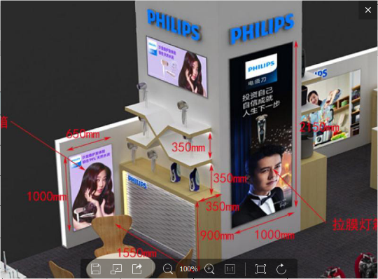
 | 吹风 | 拉莫灯箱 | 125 | 50 | 拉莫灯箱 | 1 | 否 | 需要 |  |  |  |  |  | 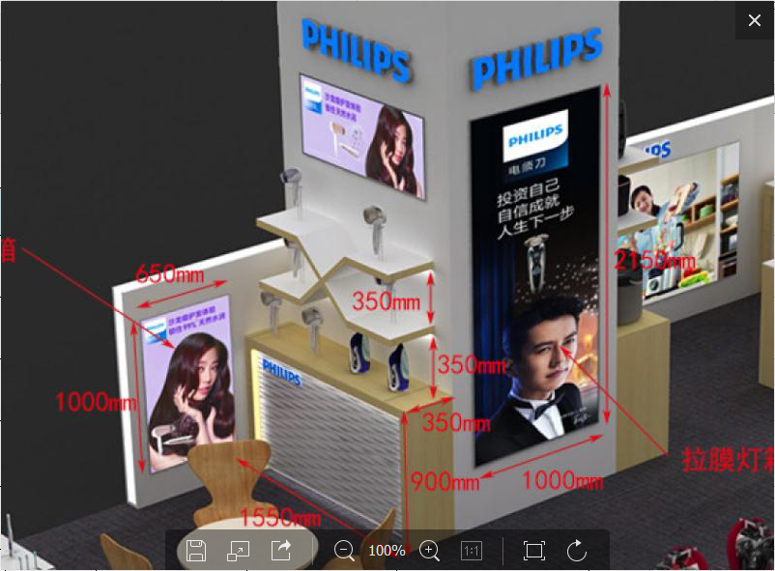
 | 吹风 | 开架灯箱画面 | 34 | 123.5 | 灯箱片 | 1 | 否 | 需要
 | 吹风 | 开架灯箱画面 | 34 | 97.5 | 灯箱片 | 1 | 否 | 需要
 | 吹风 | 开架灯箱画面 | 35 | 140 | 灯箱片 | 1 | 否 | 需要
 | 吹风 | 灯箱画面 | 48 | 120 | 灯箱片 | 1 | 否 | 需要
 | 吹风 | 开架灯箱画面 | 35 | 96.5 | 灯箱片 | 1 | 否 | 是否需要安装
 | 吹风 | 开架灯箱画面 | 38 | 128 | 灯箱片 | 1 | 否 | 是否需要安装

*主题画面一栏填写诸如父亲节、母亲节等主题名称； POP类别填写为TG、吊旗、台卡等。 *促销具体内容及特殊要求（比如X展架需要支架等）可在备注栏备注或另建表单予以说明。 *表单未尽选项可自行添加。

